상품제안서
[레포마] 뉴무봉제 쿨토시 | 상품코드: F18744

 |  |  |  |  |  |  | 02-412-0044 | www.easy1.co.kr
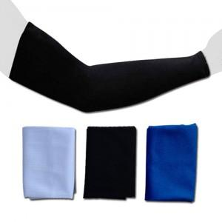

【상세/제작정보】

【인쇄/포장옵션】 | 실크 / 지퍼백

【공급단가】 | 수량 | 200~ | 500~ | 1,000~ | 3,000~ | 5,000~
*VAT별도 | 단가 | 2,660원 | 2,560원 | 2,470원 | 2,370원 | 2,280원

【상품 URL】 | https://dev.easy1.co.kr:443/src/goods_detail.php?gdno=18744

